메인
정보 여행 프로그램

로그인

회원가입

종 료

지도
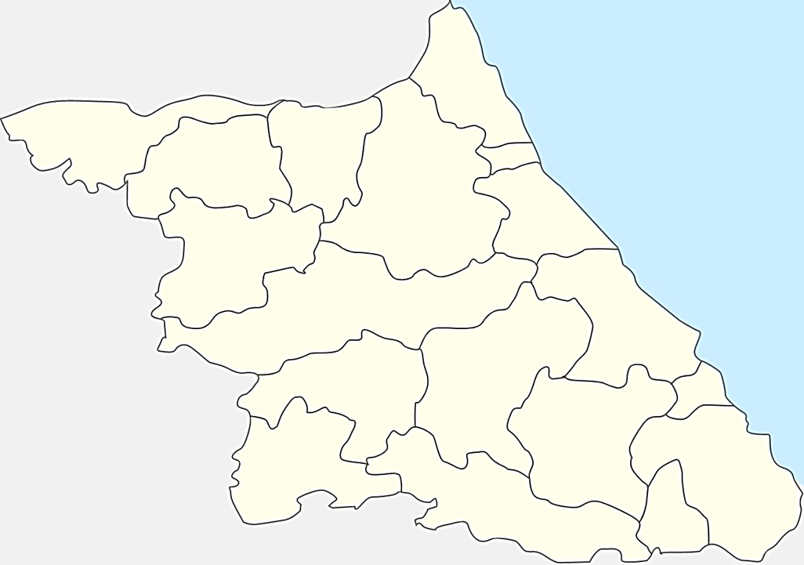

고성군

철원군
양구군
속초시
화천군

인제군
양양군

춘천시

최적경로 계산
홍천군
강릉시

횡성군
평창시
동해시

정선군
원주시
삼척시

영월군
태백시

디자인
#N/A | #N/A | #N/A | #N/A | #N/A | #N/A | #N/A

 |  |  |  |  |  | 리뷰 | 4.84375 |  | 리뷰 | 4.9375
 | 리뷰 | 4.96875 |  |  |  | 리뷰 | 5 | 2 | 리뷰 | 5
 | 리뷰 | 5

